关系图
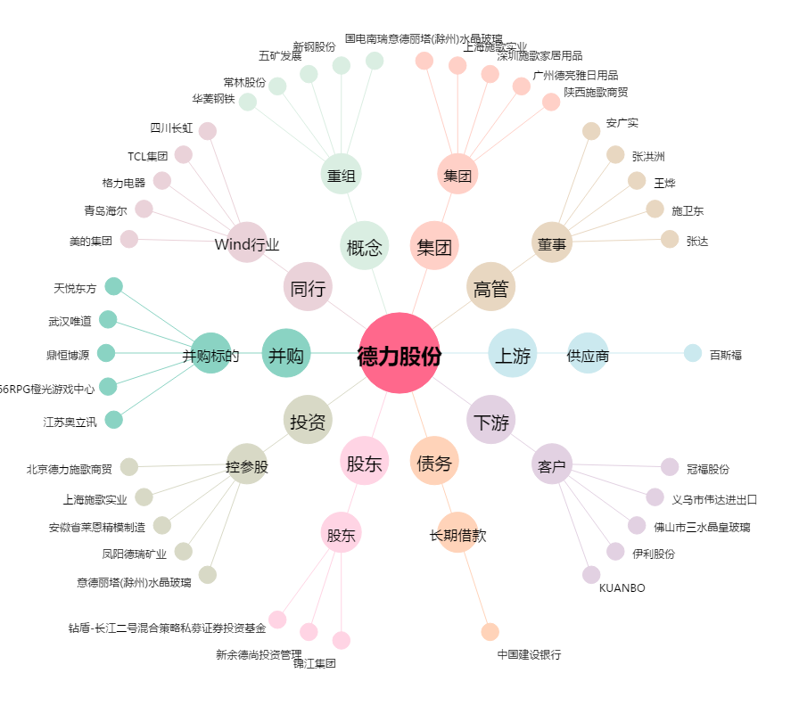
德力股份[002571.SZ] - 关系概览图

